COVER


PENILAIAN KINERJA
PEGAWAI NEGERI SIPIL

Jangka Waktu Penilaian
4 Januari s/d 31 Desember 2021

 | Nama Pegawai | : | INTAN FAJARWATI, S.Sos.
 | NIP | : | 198408072010012020
 | Pangkat Golongan Ruang | : | Penata - III/c
 | Jabatan | : | Pengelola Disiplin
 | Unit Kerja | : | Subbidang Disiplin dan Penghargaan

BADAN KEPEGAWAIAN NEGARA
TAHUN 2021

(CETAK) Penilaian SKP JA
 | PENILAIAN SKP PEJABAT ADMINISTRASI

BKPSDM Pemerintah Kabupaten Jember |  |  |  |  |  |  | PERIODE PENILAIAN : 01 JULI SD 31 DESEMBER 2021 |  |  |  |  |  |  |  | Kategori | Poin
 | PEGAWAI YANG DINILAI |  |  |  | PEJABAT PENILAI KINERJA |  |  |  |  |  |  |  |  |  | Sangat Baik | 16
Nama |  | INTAN FAJARWATI, S.Sos. |  |  | Nama |  | BETTY WULANDARI, S.H. |  |  |  |  |  |  |  | Baik | 13
NIP |  | 198408072010012020 |  |  | NIP |  | 197707292009012001 |  |  |  |  |  |  |  | Cukup | 8
Pangkat/Gol Ruang |  | Penata - III/c |  |  | Pangkat/Gol Ruang |  | Penata Tingkat I - III/d |  |  |  |  |  |  |  | Kurang | 3
Jabatan |  | Pengelola Disiplin |  |  | Jabatan |  | Kasubbid. Disiplin dan Penghargaan |  |  |  |  |  |  |  | Sangat Kurang | 1
Unit Kerja |  | Subbidang Disiplin dan Penghargaan |  |  | Unit Kerja |  | Bidang Penilaian Kinerja Aparatur & Penghargaan
NO | RENCANA KINERJA ATASAN LANGSUNG | RENCANA KINERJA | ASPEK | INDIKATOR KINERJA INDIVIDU |  | TARGET (BAIK) | REALISASI | KONDISI | CAPAIAN IKI | KATEGORI CAPAIAN IKI | CAPAIAN RENCANA KINERJA |  | Metode Cascasding | Nilai Tertimbang
 |  |  |  |  |  |  |  |  |  |  | KATEGORI CAPAIAN IKI | NILAI CAPAIAN IKI
(1) | (2) | (3) | (4) | (5) |  | (6) | (7) |  | (8) | (9) | (10) | (11) |  | (12) |  | DATA DIAMBIL DARI SKP ATASAN |  |  |  |  |  |  | TABEL KATEGORI CAPAIAN RENCANA KINERJA
A. KINERJA UTAMA |  |  |  |  |  |  |  |  |  |  |  |  |  |  |  | RENCANA KINERJA ATASAN | INDIKATOR INDIVIDU | NILAI ATASAN | Iki 1 | Iki 2 | Iki 3 | IKI 4 | IKI n | Kategori | Nilai
1 | Tersusunnya bahan pemantauan dan tindak lanjut penyelesaian pelanggaran disiplin & ijin perceraian PNS di lingkungan Pemkab Jember | Tersedianya konsep surat keputusan terkait penjatuhan hukuman disiplin dan ijin perceraian PNS | KUANTITAS | Jumlah |  | 1 | 1 | NORMAL | 100% | Baik | Baik | 100 | DIRECT | 100.00 |  | #REF! | #REF! | #REF! | Sangat Baik | Sangat Baik | x | x | x | sangat baik | 120 | 5 | 4.67 | Sangat Baik
 |  |  | KUALITAS | Tingkat kesesuaian |  | 100% | 100% | NORMAL | 100% | Baik |  |  |  |  |  | #REF! | #REF! | #REF! | Baik | Baik | cukup | x | x | Baik | 100 | 4 | 4.33 | Baik
 |  |  | WAKTU | Waktu penyelesaian |  | 6 | 6 | NORMAL | 100% | Baik |  |  |  |  |  | #REF! | #REF! | #REF! | cukup | cukup | kurang | x | x | Cukup | 80 | 3 | 4.00 | Baik
2 | Terlaksananya monitoring dan evaluasi tingkat kehadiran PNS di lingkungan Pemkab Jember | Tersusunnya rekapitulasi data tingkat kehadiran PNS di lingkungan Pemkab Jember | KUANTITAS | Jumlah |  | 1 | 1 | NORMAL | 100% | Baik | Baik | 100 | DIRECT | 100.00
 |  |  | KUALITAS | Tingkat keberhasilan |  | 100% | 100% | NORMAL | 100% | Baik
 |  |  | WAKTU | Waktu penyelesaian |  | 6 | 6 | NORMAL | 100% | Baik
3 | Terlaksananya koordinasi terkait usulan Tanda Kehormatan SLKS, Cuti, Kartu Pegawai, dan Kartu Suami/Istri PNS | Terkelolanya data usulan tanda kehormatan SLKS | KUANTITAS | Jumlah |  | 1 | 1 | NORMAL | 100% | Baik | Baik | 100 | DIRECT | 100.00
 |  |  | KUALITAS | Tingkat kesesuaian |  | 100% | 100% | NORMAL | 100% | Baik
 |  |  | WAKTU | Waktu penyelesaian |  | 6 | 6 | NORMAL | 100% | Baik
4 |  | Tersedianya konsep surat ijin cuti dan MPP PNS | KUANTITAS | Jumlah bahan fasilitasi |  | 1 | 1 | NORMAL | 100% | Baik | Baik | 100 | DIRECT | 100.00
 |  |  | KUALITAS | Tingkat kesesuaian |  | 100% | 100% | NORMAL | 100% | Baik
 |  |  | WAKTU | Waktu penyelesaian |  | 6 | 6 | NORMAL | 100% | Baik
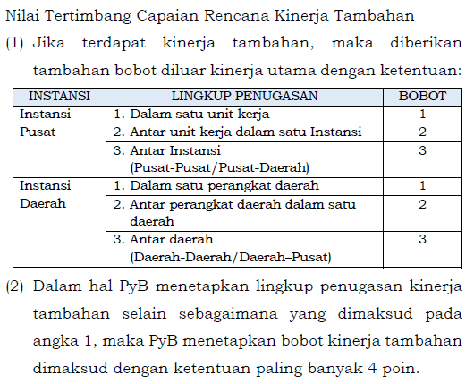
 |  |  |  |  |  |  |  |  |  |  |  |  |  | 100.00
B. KINERJA TAMBAHAN
 |  |  |  |  |  |  |  |  |  |  |  |  |  | -

 |  |  |  |  |  |  |  |  |  |  |  |  |  | -
Nilai Akhir SKP |  | 100.00
Keterangan Pejabat Penilai (Opsional)

 |  |  |  |  |  |  |  |  | Jember, 31 Desember 2021
 |  |  |  |  |  |  |  |  | Pejabat Penilai Kinerja,

 |  |  |  |  |  |  |  |  | BETTY WULANDARI, S.H.
 |  |  |  |  |  |  |  |  | NIP.197707292009012001

